Hoja3
 |  |  |  |  |  | P0

 |  |  | ↑

 |  |  |  |  |  | P1

↑ |  |  |  | ↓

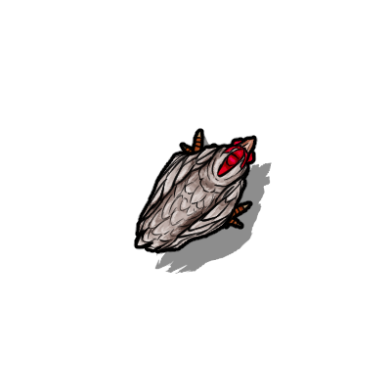

 |  |  |  |  | P2

 | ↓ |  | ↑

 |  | ↓

